База
База |  |  | ООО "Чадолини" Тел.: 8 (343) 204-76-46 сайт: www.chadolini.ru |  | Размерная сетка
 |  |  |  |  | рост | талия
 |  |  |  |  | 122 | 54
 |  |  |  |  | 128 | 57
Школа 2017 Девочки |  |  |  |  | 134 | 60
 |  |  |  |  | 140 | 63
 |  |  |  |  | 146 | 63
 |  |  |  |  | 152 | 66
Артикул | Наименование | Эскиз | Цвет | Состав | Базовая цена | Размерный ряд | Ваш заказ | Сумма

SC 17-12-11-21 | Брюки для девочки CHADOLINI ("ЧАДОЛИНИ") модель 11-21 |  | Синий | Основная ткань: 35% вискоза, 65% полиэстер; подкладочная ткань: 100% вискоза | 1499 | 122
 |  |  |  |  |  | 128
 |  |  |  |  |  | 134
 |  |  |  |  |  | 140
 |  |  |  |  |  | 146
 |  |  |  |  |  | 152
SC 17-12-11-22 | Брюки для девочки CHADOLINI ("ЧАДОЛИНИ") модель 11-22 |  | Черный | Основная ткань: 45% шерсть, 55% лавсан; подкладочная ткань: 100% вискоза | 1499 | 122
 |  |  |  |  |  | 128
 |  |  |  |  |  | 134
 |  |  |  |  |  | 140
 |  |  |  |  |  | 146
 |  |  |  |  |  | 152
SC 17-12-11-23 | Брюки для девочки CHADOLINI ("ЧАДОЛИНИ") модель 11-23 |  | Серый | Основная ткань: 45% шерсть, 55% лавсан; подкладочная ткань: 100% вискоза | 1499 | 122
 |  |  |  |  |  | 128
 |  |  |  |  |  | 134
 |  |  |  |  |  | 140
 |  |  |  |  |  | 146
 |  |  |  |  |  | 152
SC 17-11-15-01 ( в каталоге SC 17-11-15-29) | Сарафан для девочки CHADOLINI ("ЧАДОЛИНИ") модель 15-01 |  | Синий | Основная ткань: 45% шерсть, 55% лавсан; подкладочная ткань: 100% вискоза | 1549 | 122
 |  |  |  |  |  | 128
 |  |  |  |  |  | 134
 |  |  |  |  |  | 140
 |  |  |  |  |  | 146
 |  |  |  |  |  | 152
SC17-11-15-03 ( в каталоге SC 17-11-15-10) | Сарафан для девочки CHADOLINI ("ЧАДОЛИНИ") модель 15-03 |  | Черный | Основная ткань: 45% шерсть, 55% лавсан; подкладочная ткань: 100% вискоза | 1549 | 122
 |  |  |  |  |  | 128
 |  |  |  |  |  | 134
 |  |  |  |  |  | 140
 |  |  |  |  |  | 146
 |  |  |  |  |  | 152
SC17-11-15-02 ( в каталоге SC 17-11-15-06) | Сарафан для девочки CHADOLINI ("ЧАДОЛИНИ") модель 15-02 |  | Серый | Основная ткань: 45% шерсть, 55% лавсан; подкладочная ткань: 100% вискоза | 1549 | 122
 |  |  |  |  |  | 128
 |  |  |  |  |  | 134
 |  |  |  |  |  | 140
 |  |  |  |  |  | 146
 |  |  |  |  |  | 152
SC17-11-14-34 | Юбка для девочки CHADOLINI ("ЧАДОЛИНИ") модель 14-34 |  | Синий | Основная ткань: 45% шерсть, 55% лавсан; подкладочная ткань: 100% вискоза | 1350 | 122
 |  |  |  |  |  | 128
 |  |  |  |  |  | 134
 |  |  |  |  |  | 140
 |  |  |  |  |  | 146
 |  |  |  |  |  | 152
SC17-11-14-35 | Юбка для девочки CHADOLINI ("ЧАДОЛИНИ") модель 14-35 |  | Черный | Основная ткань: 35% вискоза, 65% полиэстер; подкладочная ткань: 100% вискоза | 1350 | 122
 |  |  |  |  |  | 128
 |  |  |  |  |  | 134
 |  |  |  |  |  | 140
 |  |  |  |  |  | 146
 |  |  |  |  |  | 152
SC17-11-14-33 ( в каталоге SC 17-11-14-04) | Юбка для девочки CHADOLINI ("ЧАДОЛИНИ") модель 14-33 |  | Серый | Основная ткань: 45% шерсть, 55% лавсан; подкладочная ткань: 100% вискоза | 1350 | 122
 |  |  |  |  |  | 128
 |  |  |  |  |  | 134
 |  |  |  |  |  | 140
 |  |  |  |  |  | 146
 |  |  |  |  |  | 152
SC17-11-14-36 | Юбка для девочки CHADOLINI ("ЧАДОЛИНИ") модель 14-36 |  | Синий | Основная ткань: 45% шерсть, 55% лавсан; подкладочная ткань: 100% вискоза | 1399 | 122
 |  |  |  |  |  | 128
 |  |  |  |  |  | 134
 |  |  |  |  |  | 140
 |  |  |  |  |  | 146
 |  |  |  |  |  | 152
SC17-11-14-38 | Юбка для девочки CHADOLINI ("ЧАДОЛИНИ") модель 14-38 |  | Черный | Основная ткань: 45% шерсть, 55% лавсан; подкладочная ткань: 100% вискоза | 1399 | 122
 |  |  |  |  |  | 128
 |  |  |  |  |  | 134
 |  |  |  |  |  | 140
 |  |  |  |  |  | 146
 |  |  |  |  |  | 152
SC17-11-14-37 | Юбка для девочки CHADOLINI ("ЧАДОЛИНИ") модель 14-37 |  | Серый | Основная ткань: 45% шерсть, 55% лавсан; подкладочная ткань: 100% вискоза | 1399 | 122
 |  |  |  |  |  | 128
 |  |  |  |  |  | 134
 |  |  |  |  |  | 140
 |  |  |  |  |  | 146
 |  |  |  |  |  | 152
SC17-11-14-30 | Юбка для девочки CHADOLINI ("ЧАДОЛИНИ") модель 14-30 |  | Синий/черный | Основная ткань: 45% шерсть, 55% лавсан; подкладочная ткань: 100% вискоза | 1450 | 122
 |  |  |  |  |  | 128
 |  |  |  |  |  | 134
 |  |  |  |  |  | 140
 |  |  |  |  |  | 146
 |  |  |  |  |  | 152
SC17-11-14-32 | Юбка для девочки CHADOLINI ("ЧАДОЛИНИ") модель 14-32 |  | Черный/серый | Основная ткань: 45% шерсть, 55% лавсан; подкладочная ткань: 100% вискоза | 1450 | 122
 |  |  |  |  |  | 128
 |  |  |  |  |  | 134
 |  |  |  |  |  | 140
 |  |  |  |  |  | 146
 |  |  |  |  |  | 152
SC17-11-14-31 | Юбка для девочки CHADOLINI ("ЧАДОЛИНИ") модель 14-31 |  | Серый/черный | Основная ткань: 45% шерсть, 55% лавсан; подкладочная ткань: 100% вискоза | 1450 | 122
 |  |  |  |  |  | 128
 |  |  |  |  |  | 134
 |  |  |  |  |  | 140
 |  |  |  |  |  | 146
 |  |  |  |  |  | 152
SC17-12-07-01 | Жилет для девочки CHADOLINI ("ЧАДОЛИНИ") модель 07-13 |  | Синий | Основная ткань: 45% шерсть, 55% лавсан; подкладочная ткань: 100% вискоза | 1299 | 122
 |  |  |  |  |  | 128
 |  |  |  |  |  | 134
 |  |  |  |  |  | 140
 |  |  |  |  |  | 146
 |  |  |  |  |  | 152
SC17-12-07-15 | Жилет для девочки CHADOLINI ("ЧАДОЛИНИ") модель 07-15 |  | Черный | Основная ткань: 45% шерсть, 55% лавсан; подкладочная ткань: 100% вискоза | 1299 | 122
 |  |  |  |  |  | 128
 |  |  |  |  |  | 134
 |  |  |  |  |  | 140
 |  |  |  |  |  | 146
 |  |  |  |  |  | 152
SC17-12-07-14 | Жилет для девочки CHADOLINI ("ЧАДОЛИНИ") модель 11-14 |  | Серый | Основная ткань: 45% шерсть, 55% лавсан; подкладочная ткань: 100% вискоза | 1299 | 122
 |  |  |  |  |  | 128
 |  |  |  |  |  | 134
 |  |  |  |  |  | 140
 |  |  |  |  |  | 146
 |  |  |  |  |  | 152
SC17-13-16-07 ( в каталоге SC 17-13-16-12) | Платье для девочки CHADOLINI ("ЧАДОЛИНИ") модель 16-07 |  | Синий | Костюмный трикотаж: 74% вискоза, 20% полиэстер, 6% лайкра | 1650 | 122
 |  |  |  |  |  | 128
 |  |  |  |  |  | 134
 |  |  |  |  |  | 140
 |  |  |  |  |  | 146
 |  |  |  |  |  | 152
SC17-13-16-09 | Платье для девочки CHADOLINI ("ЧАДОЛИНИ") модель 16-09 |  | Черный | Костюмный трикотаж: 74% вискоза, 20% полиэстер, 6% лайкра | 1650 | 122
 |  |  |  |  |  | 128
 |  |  |  |  |  | 134
 |  |  |  |  |  | 140
 |  |  |  |  |  | 146
 |  |  |  |  |  | 152
SC17-13-16-08 ( в каталоге SC 17-13-16-11) | Платье для девочки CHADOLINI ("ЧАДОЛИНИ") модель 16-08 |  | Серый | Костюмный трикотаж: 74% вискоза, 20% полиэстер, 6% лайкра | 1650 | 122
 |  |  |  |  |  | 128
 |  |  |  |  |  | 134
 |  |  |  |  |  | 140
 |  |  |  |  |  | 146
 |  |  |  |  |  | 152
SC17-13-11-29 | Брюки трикотажные для девочки CHADOLINI ("ЧАДОЛИНИ") модель 11-29 |  | Черный | 74% вискоза, 20% полиэстер, 6% лайкра | 1499 | 122
 |  |  |  |  |  | 128
 |  |  |  |  |  | 134
 |  |  |  |  |  | 140
 |  |  |  |  |  | 146
 |  |  |  |  |  | 152
SC17-12-14-77 | Юбка для девочки CHADOLINI ("ЧАДОЛИНИ") модель 14-77 |  | Синий | Основная ткань: 45% шерсть, 55% лавсан; подкладочная ткань: 100% вискоза | 1499 | 122
 |  |  |  |  |  | 128
 |  |  |  |  |  | 134
 |  |  |  |  |  | 140
 |  |  |  |  |  | 146
 |  |  |  |  |  | 152
SC17-12-14-79 | Юбка для девочки CHADOLINI ("ЧАДОЛИНИ") модель 14-79 |  | Черный | Основная ткань: 45% шерсть, 55% лавсан; подкладочная ткань: 100% вискоза | 1499 | 122
 |  |  |  |  |  | 128
 |  |  |  |  |  | 134
 |  |  |  |  |  | 140
 |  |  |  |  |  | 146
 |  |  |  |  |  | 152
SC17-12-14-78 | Юбка для девочки CHADOLINI ("ЧАДОЛИНИ") модель 14-78 |  | Серый | Основная ткань: 45% шерсть, 55% лавсан; подкладочная ткань: 100% вискоза | 1499 | 122
 |  |  |  |  |  | 128
 |  |  |  |  |  | 134
 |  |  |  |  |  | 140
 |  |  |  |  |  | 146
 |  |  |  |  |  | 152
SC 17-11-15-17 | Сарафан для девочки CHADOLINI ("ЧАДОЛИНИ") модель 15-17 |  | Серый | Основной материал: 45% шерсть 55% полиэфир Подкладочная ткань: 100% вискоза | 1549 | 122
 |  |  |  |  |  | 128
 |  |  |  |  |  | 134
 |  |  |  |  |  | 140
 |  |  |  |  |  | 146
 |  |  |  |  |  | 152
SC 17-11-15-18 | Сарафан для девочки CHADOLINI ("ЧАДОЛИНИ") модель 15-18 |  | Черный | Основной материал: 45% шерсть 55% полиэфир Подкладочная ткань: 100% вискоза | 1549 | 122
 |  |  |  |  |  | 128
 |  |  |  |  |  | 134
 |  |  |  |  |  | 140
 |  |  |  |  |  | 146
 |  |  |  |  |  | 152
SC 17-11-15-19 | Сарафан для девочки CHADOLINI ("ЧАДОЛИНИ") модель 15-19 | 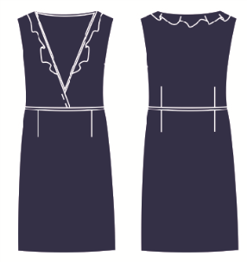 | Синий | Основной материал: 45% шерсть 55% полиэфир Подкладочная ткань: 100% вискоза | 1549 | 122
 |  |  |  |  |  | 128
 |  |  |  |  |  | 134
 |  |  |  |  |  | 140
 |  |  |  |  |  | 146
 |  |  |  |  |  | 152
SC 17-11-14-16 | Юбка для девочки CHADOLINI ("ЧАДОЛИНИ") модель 14-16 |  | Серый | Основной материал: 45% шерсть 55% полиэфир Подкладочная ткань: 100% вискоза | 1350 | 122
 |  |  |  |  |  | 128
 |  |  |  |  |  | 134
 |  |  |  |  |  | 140
 |  |  |  |  |  | 146
 |  |  |  |  |  | 152
SC 17-11-16-21 | Платье для девочки CHADOLINI ("ЧАДОЛИНИ") модель 16-21 |  | Черный | Костюмный трикотаж: 65% вискоза 30% полиэстер 5% эластан | 1350 | 122
 |  |  |  |  |  | 128
 |  |  |  |  |  | 134
 |  |  |  |  |  | 140
 |  |  |  |  |  | 146
 |  |  |  |  |  | 152
SC 17-11-16-20 | Платье для девочки CHADOLINI ("ЧАДОЛИНИ") модель 16-20 | 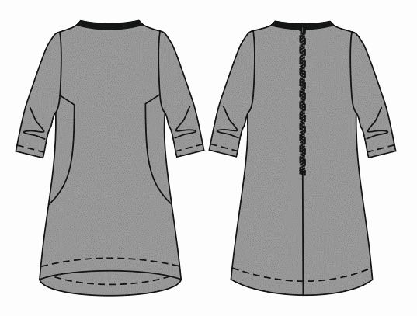 | Серый | Костюмный трикотаж: 65% вискоза 30% полиэстер 5% эластан | 1350 | 122
 |  |  |  |  |  | 128
 |  |  |  |  |  | 134
 |  |  |  |  |  | 140
 |  |  |  |  |  | 146
 |  |  |  |  |  | 152
SC17-11-15-24 | Сарафан для девочки CHADOLINI ("ЧАДОЛИНИ") модель 15-24 | 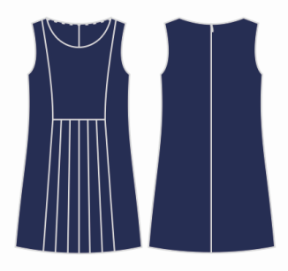 | Синий | Основная ткань: 45% шерсть, 55% лавсан; подкладочная ткань: 100% вискоза | 1499 | 122
 |  |  |  |  |  | 128
 |  |  |  |  |  | 134
 |  |  |  |  |  | 140
 |  |  |  |  |  | 146
 |  |  |  |  |  | 152
SC17-11-15-25 | Сарафан для девочки CHADOLINI ("ЧАДОЛИНИ") модель 15-25 | 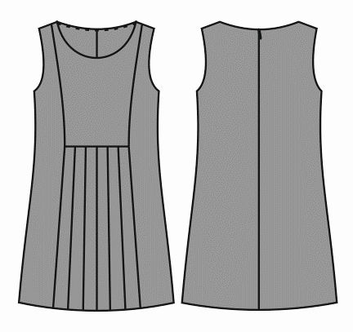 | Серый | Основная ткань: 45% шерсть, 55% лавсан; подкладочная ткань: 100% вискоза | 1499 | 122
 |  |  |  |  |  | 128
 |  |  |  |  |  | 134
 |  |  |  |  |  | 140
 |  |  |  |  |  | 146
 |  |  |  |  |  | 152
SC17-11-15-26 | Сарафан для девочки CHADOLINI ("ЧАДОЛИНИ") модель 15-26 | 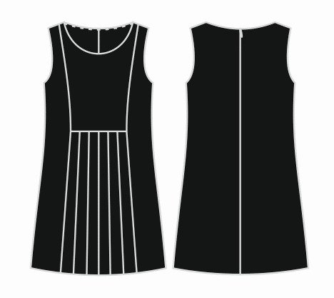 | Черный | Основная ткань: 45% шерсть, 55% лавсан; подкладочная ткань: 100% вискоза | 1499 | 122
 |  |  |  |  |  | 128
 |  |  |  |  |  | 134
 |  |  |  |  |  | 140
 |  |  |  |  |  | 146
 |  |  |  |  |  | 152
SC17-11-15-80 | Сарафан для девочки CHADOLINI ("ЧАДОЛИНИ") модель 15-80 | 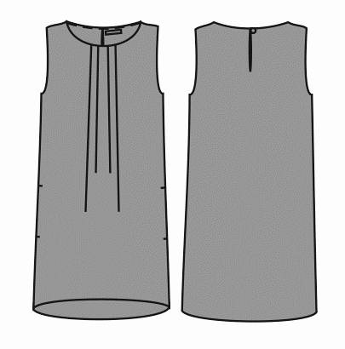 | Серый | Основная ткань: 45% шерсть, 55% лавсан; подкладочная ткань: 100% вискоза | 1499 | 122
 |  |  |  |  |  | 128
 |  |  |  |  |  | 134
 |  |  |  |  |  | 140
 |  |  |  |  |  | 146
 |  |  |  |  |  | 152
SC17-11-15-81 | Сарафан для девочки CHADOLINI ("ЧАДОЛИНИ") модель 15-81 | 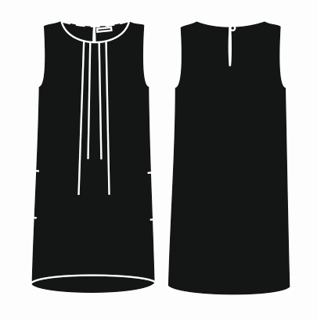 | Черный | Основная ткань: 45% шерсть, 55% лавсан; подкладочная ткань: 100% вискоза | 1499 | 122
 |  |  |  |  |  | 128
 |  |  |  |  |  | 134
 |  |  |  |  |  | 140
 |  |  |  |  |  | 146
 |  |  |  |  |  | 152
SC17-12-14-48 | Юбка для девочки CHADOLINI ("ЧАДОЛИНИ") модель 14-48 |  | Черный | Основная ткань: 45% шерсть,55% лавсан; подкладочная ткань: 100% вискоза | 1450 | 122
 |  |  |  |  |  | 128
 |  |  |  |  |  | 134
 |  |  |  |  |  | 140
 |  |  |  |  |  | 146
 |  |  |  |  |  | 152
SC17-12-07-02 | Жилет для девочки CHADOLINI ("ЧАДОЛИНИ") модель 11-14 | 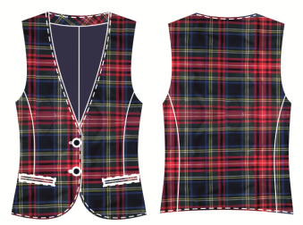 | Клетка | Основная ткань: 35% вискоза, 65% полиэстер; подкладочная ткань: 100% вискоза | 1299 | 122
 |  |  |  |  |  | 128
 |  |  |  |  |  | 134
 |  |  |  |  |  | 140
 |  |  |  |  |  | 146
 |  |  |  |  |  | 152

Спорт
Леди и Лорд |  |  | ООО "Чадолини" Тел.: 8 (343) 204-76-46 сайт: www.chadolini.ru |  | Размерная сетка
 |  |  |  |  | рост | талия | возраст
 |  |  |  |  | 122 | 54 | 7 лет
 |  |  |  |  | 128 | 57 | 8 лет
Школа 2017 Девочки |  |  |  |  | 134 | 60 | 9 лет
 |  |  |  |  | 140 | 63 | 10 лет
 |  |  |  |  | 146 | 63 | 11 лет
 |  |  |  |  | 152 | 66 | 12 лет
Артикул | Наименование | Эскиз | Цвет | Состав | Базовая цена | Размерный ряд | Наличие | Ваш заказ | Сумма

SC17-13-17-06 | Блузка для девочки CHADOLINI ("ЧАДОЛИНИ") модель 17-35 |  | серый меланж | 95% хлопок, 5% эластан | 599 | 122
 |  |  |  |  |  | 128 |  | 0
 |  |  |  |  |  | 134 |  | 0
 |  |  |  |  |  | 140 |  | 0
 |  |  |  |  |  | 146 |  | 0
 |  |  |  |  |  | 152 |  | 0
SS17-13-12-08 | Брюки-леггинсы для девочки CHADOLINI ("ЧАДОЛИНИ") модель 12-36 | 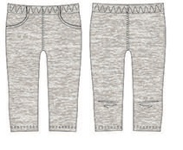 | серый меланж | 95% хлопок, 5% эластан | 419 | 122
 |  |  |  |  |  | 128 |  | 0
 |  |  |  |  |  | 134 |  | 0
 |  |  |  |  |  | 140 |  | 0
 |  |  |  |  |  | 146 |  | 0
 |  |  |  |  |  | 152 |  | 0
SC17-13-17-07 | Блузка для девочки CHADOLINI ("ЧАДОЛИНИ") модель 17-32 |  | белый | 95% хлопок, 5% эластан | 599 | 122
 |  |  |  |  |  | 128 |  | 0
 |  |  |  |  |  | 134 |  | 0
 |  |  |  |  |  | 140 |  | 0
 |  |  |  |  |  | 146 |  | 0
 |  |  |  |  |  | 152 |  | 0
SS17-13-12-09 | Брюки-леггинсы для девочки CHADOLINI ("ЧАДОЛИНИ") модель 12-37 | 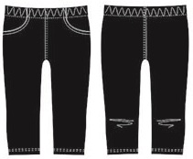 | Чёрный | 95% хлопок, 5% эластан | 499 | 122
 |  |  |  |  |  | 128
 |  |  |  |  |  | 134
 |  |  |  |  |  | 140
 |  |  |  |  |  | 146
 |  |  |  |  |  | 152
SS 17-13-09-40 ( каталог SS 17-13-09-714) | Шорты для девочки CHADOLINI ("ЧАДОЛИНИ") модель 12-37 |  | Чёрный | 97% хлопок, 3% эластан | 599 | 122
 |  |  |  |  |  | 128
 |  |  |  |  |  | 134
 |  |  |  |  |  | 140
 |  |  |  |  |  | 146
 |  |  |  |  |  | 152

